Notice
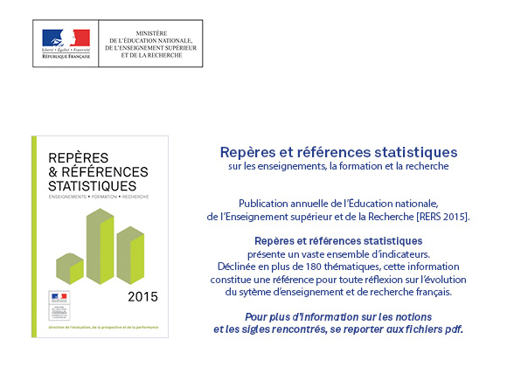
http://www.education.gouv.fr/cid57096/reperes-et-references-statistiques.html

graph2
RERS 10.1 Le financement de la dépense intérieure d’éducation

 |  |  | [2] Structures du financement final en 2013, en %.

Ensemble des activités | 2013 en M€ | 2013 en %
dont autres ministères | 4,936 | 3.4
dont éducation nationale (1) | 73,734 | 50.9
État | 78,670 | 54.3
Collectivités territoriales | 35,924 | 24.8
Ménages | 15,846 | 11.0
Entreprises | 12,367 | 8.5
Autres administrations | 1,967 | 1.4

Activités d'enseignement | 2013 en M€ | 2013 en %
dont autres ministères | 4,468 | 3.7
dont éducation nationale (1) | 68,709 | 56.5
État | 73,177 | 60.2
Collectivités territoriales | 27,372 | 22.5
Ménages | 6,925 | 5.7
Entreprises | 12,264 | 10.1
Autres administrations | 1,882 | 1.5

 |  |  | ► Champ : France métropolitaine + DOM y compris Mayotte.
 |  |  | 1. L’éducation nationale comprend le ou les ministères chargé(s) de l’éducation nationale, de l’enseignement supérieur et de la recherche.

 |  |  | Sources : MENESR DEPP/ Compte provisoire de l’éducation pour 2013

